マップイラスト
1F廊下

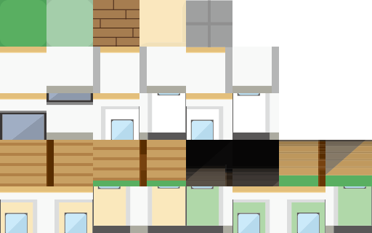

 |  |  |  |  |  |  |  |  | 床 １番

 |  |  |  |  |  |  |  |  | 壁下 ２０
 |  |  |  |  |  |  |  |  | 壁上 ３０番

 |  |  |  |  |  |  |  |  | 階段 １００１ １００２ １００３ １００４
 |  |  |  |  |  |  |  |  | （１枚で２マス埋まりそう）

 |  |  |  |  |  |  |  |  | 理科室のドア（緑色） 113 13 114 14 115 15116 16
 |  |  |  |  |  |  |  |  |  |  |  | (3桁の方が下、同じ素材でOK、数字が違うのはワープの判定をしやすくするため）

 |  |  |  |  |  |  |  |  | 図書室のドア（肌色）117 17 118 18 119 19 120 12
 |  |  |  |  |  |  |  |  |  |  |  | (上記に同じ）
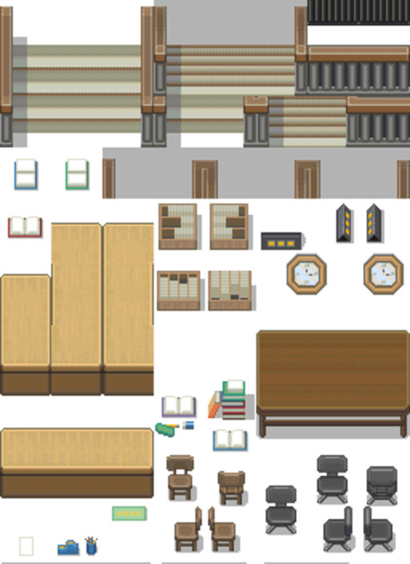
 |  |  |  |  |  |  |  |  | 職員室 教室のドア（手前側にあるドア）は描画せずに先に何かあるように床を置く

 |  |  |  |  |  |  |  |  | 空白 ９９９

 |  | 教室（すべて共通）

 |  |  |  |  |  |  |  |  | 教室の床 ２

 |  |  |  |  |  |  |  |  | 机 ６
 |  |  |  |  |  |  |  |  | 椅子 ７

 |  |  |  |  |  |  |  |  | 教卓 ５

 |  |  |  |  |  |  |  |  | できたら黒板も付けたい

 |  |  |  |  |  |  |  |  | ロッカー ８ |  |  |  | これらはすべての教室共通で配置

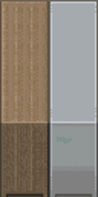

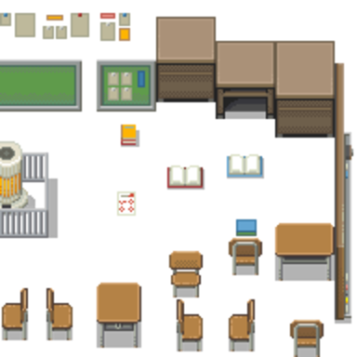

 |  | 理科室

 |  |  |  |  |  |  |  |  | 理科室の机 54
 |  |  |  |  |  |  |  |  | イス 53
 |  |  |  |  |  |  |  |  | 理科室の教卓 ５５
 |  |  |  |  |  |  |  |  | 人体模型 51 52
 |  |  |  |  |  |  |  |  | 理科室床 50
 |  |  |  |  |  |  |  |  | 壁とロッカーは上記と同じ

 |  |  |  |  |  |  |  |  | 本棚(右向き） ４５

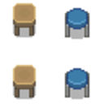

 | 図書室

 |  |  | 床 ４

 |  |  |  |  |  |  | カウンター ４９（横）４８（縦）

 |  |  |  |  |  |  | 正面本棚 ４６
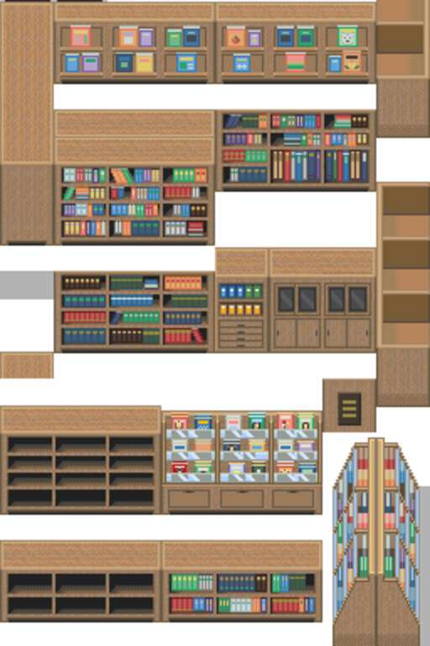
 |  |  |  |  |  |  | 本棚（左向き） ４７

 |  |  |  |  |  |  | 机 ４３

 |  |  |  |  |  |  | イス （背もたれ）４１
 |  |  |  |  |  |  | イス（左向き）４０
 |  |  |  |  |  |  | イス 正面 ４２
 |  |  |  |  |  |  | イス（右向き）７

 |  |  |  |  |  |  | 壁は上記と同じ

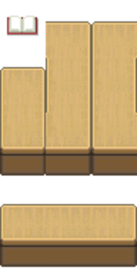
 |  |  |  |  |  |  |  |  |  |  |  |  |  | カウンターこんな感じで

 |  | 職員室

 |  |  |  |  |  |  |  |  |  |  | 職員室机 ６１

 |  |  |  |  |  |  |  |  |  |  | 職員室イス ６５

 |  |  |  |  |  |  |  |  |  |  | 職員室ドア １０１ １０１１ １０２ １０２２

 |  |  |  |  |  |  |  |  |  |  | 壁 床は上記と同じ

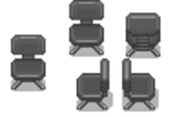

 |  | 校長室

 |  |  |  |  | 椅子 ３５ |  |  |  |  |  |  |  | 来客椅子 ３７
 |  |  |  |  | 机 ３４ |  |  |  |  |  |  |  | 来客机 ３８

 |  |  |  |  | ドア 201 201.1 202 202.1

 |  |  |  |  | 床 壁は上記と同じ
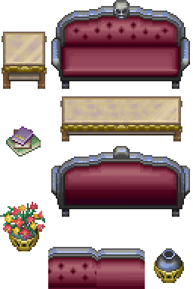

 | 音楽室

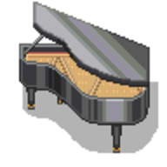
 |  |  |  | 椅子 41 |  |  |  |  |  | ドア 床は上記と同じ
 |  |  |  | piano 47
 |  |  |  | 机 85 |  | ☆ |  |  |  | ピアノ椅子 ８６
 |  |  |  | 指揮台 ８９
 |  |  |  | 本棚 47 |  |  | ☆

 | 美術室

 |  |  |  |  |  |  |  | イーゼル 正面 ９７
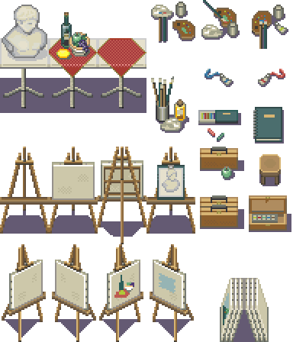
 |  |  |  |  |  |  |  | イーゼル右向き ９５

 |  |  |  |  |  |  |  | イーゼル左向き ９６

 |  |  |  |  |  |  |  | イーゼル背面 ９４

 |  |  |  |  |  |  |  | 美術室の椅子 ９９

 |  |  |  |  |  |  |  | 水道 ９１

 |  |  |  |  |  |  |  | 床 壁は上記と同じ

マップ
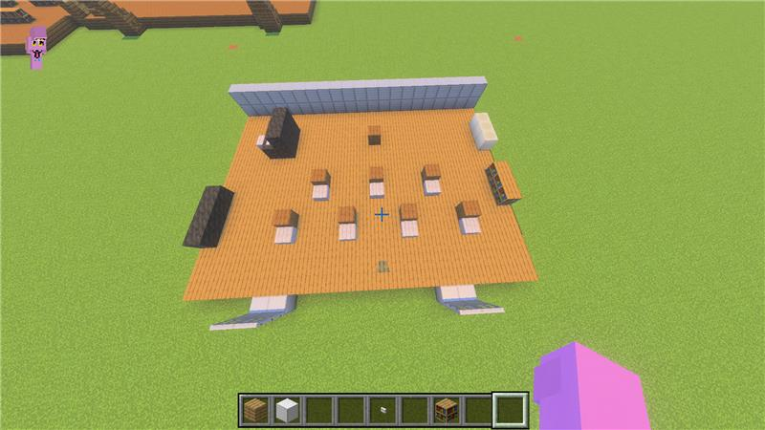
音楽室
左上（ピアノ） |  | ☆
左下（楽器たち）
中央上（指揮台）
中央下（机といす）
右上ロッカー
右下（本棚） |  | ☆

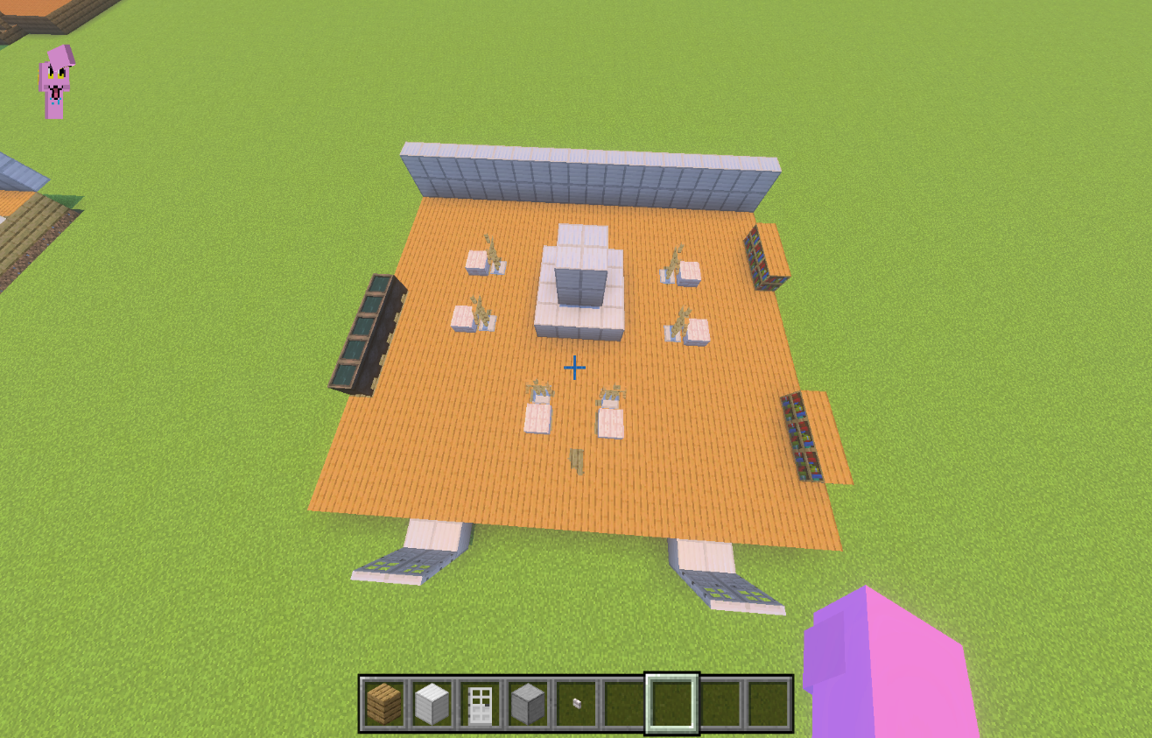
 | 美術室
 | 左（水道）
 | 中央（校長の彫像、校長登場の伏線用） |  |  | ☆
 | 彫像を囲うもの（イーゼルといす）
 | 右上（美術の本棚） |  |  | ☆
 | 右下（デッサンの本棚） |  |  | ☆

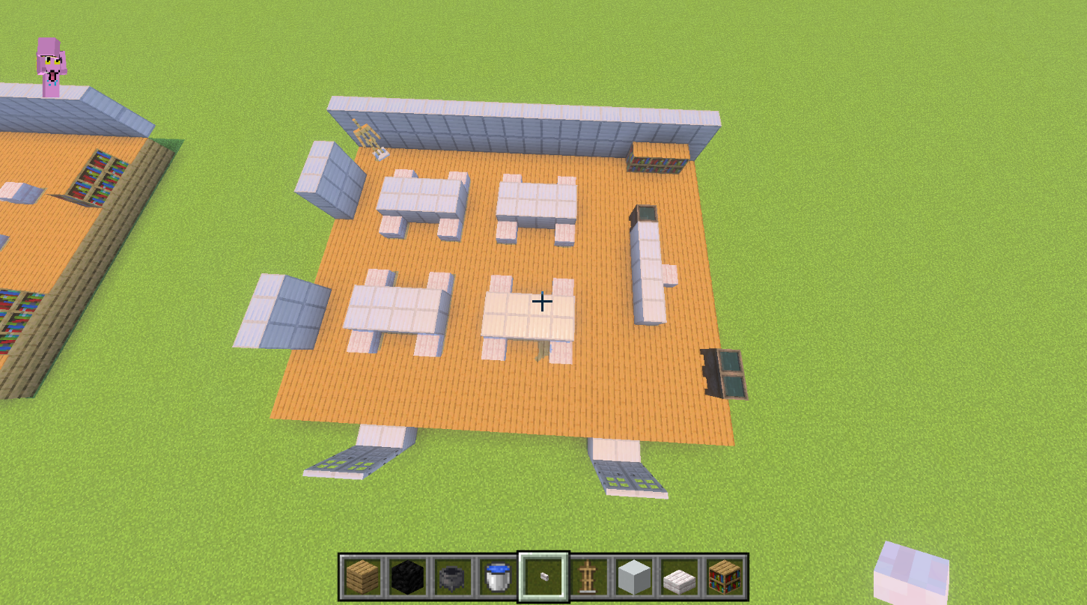
 |  | 理科室
 |  | 左上（人体模型） | ☆
 |  | 左下（ロッカー）
 |  | 中央（机といす）
 |  | 右上（本棚、ヒントがあります） |  | ☆
 |  | 右中央（水道と教卓）
 |  | 右下（実験物を流す専用の水道）

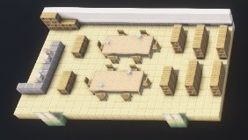

 |  | 左側の石（図書カウンター）
 |  | 本棚（ヒントを置く）
 |  | カウンター上の本棚（社会のヒント） |  |  | ☆
 |  | 右から2列目上の本棚（国語のヒント） |  |  | ☆

 |  |  | １F廊下
 |  |  | 一番左の茶色のドア（職員室）
 |  |  | 白い手前のドアたち（教室）
 |  |  | 白い奥のドア（理科室）
 |  |  | 奥の茶色のドア（図書室）
 |  |  | 階段横（地図）

 |  |  |  |  |  | ２F廊下
 |  |  |  |  |  | 左の茶色ドア（校長室）
 |  |  |  |  |  | 下の白いドア（教室）
 |  |  |  |  |  | 奥の白いドア（音楽室）
 |  |  |  |  |  | 右のちょっと茶色ドア（美術室）
 |  |  |  |  |  | 左右端の台（地図）

ゲームの仕様
更新日 |  | 変更者 | 答案回答JOKER仕様

 |  |  | 概要
 |  |  | このページでは答案回答JOKERの仕様について書いています

 |  |  | 目的
 |  |  | 若きクリエーター展に向けた５分程度のカジュアル謎解きゲームを作る
 |  |  | 夜の学校からテストの答えを盗む現実では味わえない体験をしてもらう

 |  |  | 詳細仕様
 |  |  | 答案回答JOKERは夜の学校に侵入して答案を盗むゲームです
 |  |  | 校内には見回りの先生が徘徊しているので見つからないようにします
 |  |  | 校内に答案があるので見つけて学校から脱出すればクリアとなります

 |  |  | 答案は国語 算数 理科 社会 の４つあります
 |  |  | 問題は四択で出します
 |  |  | それぞれ答案がある場所で教科に沿った問題に答えてもらいます

 |  |  | 例：国語
 |  |  |  | この中で芥川龍之介が描いた本は？
 |  |  |  |  | １．人間失格
 |  |  |  |  | ２．こころ
 |  |  |  |  | ３．羅生門
 |  |  |  |  | ４．雨にも負けず

 |  |  | 答え：３．羅生門

2025-10-31 |  |  | 問題は２０秒以内に回答しないと見回りの先生に捕まってしまいます |  |  |  |  |  | 制限時間なしに変更、間違えたら捕まるようにします
 |  |  | マップ内にヒントを置くので活用して問題に挑んでもらいたいです

 |  |  | マップについて
 |  |  | マップは廊下 教室 図書室 理科室 音楽室 美術室 校長室 （屋上）があります

 |  |  | マップの表示について
 |  |  | マップは若干斜めから見えているように表示します
 |  |  | 例
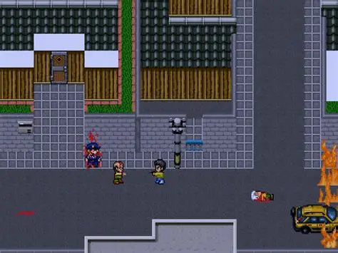
 |  |  |  |  |  |  | （イラストむずかったり、プログラムがむずくなったら見下ろしに変えます）

 |  |  | マップとプレイヤーの大きさ、当たり判定について
2025-10-28 |  |  | このゲームは１マス３２＊３２となっています |  |  | 1マス６４＊６４に変更（粗くなりすぎたため）
 |  |  | プレイヤーは４８＊３２で表示します |  |  | プレイヤーは96＊64とする

 |  |  | 廊下の大きさ ５＊５６
 |  |  | 教室 校長室の大きさ １２＊１２
 |  |  | 図書室 理科室 音楽室 美術室の大きさ １５＊２５

 |  |  | マップのイメージはマインクラフトサーバーを参照すること

 |  |  | 当たり判定

 |  |  | プレイヤーと先生がぶつかったとき、プレイヤーは先生に捕まる
 |  |  | 判定はプレイヤーの体の外側と先生の正面足元に当たった時とする |  |  |  |  | （青鬼と同じ感じ）

 |  |  | マップのイベントについて

2025-10-21 | 答案の場所の変更 |  | 答案は音楽室と理科室に固定で出現させ、残りは教室にランダムで生成します |  |  |  |  |  |  | イベントシートの答案の場所に記載

 |  |  | 図書室には４択問題のヒントが置かれています
 |  |  | 階段横にマップ地図を設置してプレイヤーが迷子にならないようにします

 |  |  | イベントが発生する（本や隠し場所）では！を表示する（ドアを開けるときも）
 |  |  | イベントはSPACEを押すことで始められる
 |  |  | （プレイヤーに分かりやすいようにしたいので、キャラクターの上に！を表示して何かできることをわかりやすくしたいです）

 |  |  | ヒント本を開いたときは文字を表示します
 |  |  | 例：芥川龍之介 代表作：羅生門

 |  |  | ヒントは何度も開けるようにしたいです

2025-10-21 |  |  | 操作について

 |  |  | WASDで上下左右に移動します
 |  |  | 本を開く ロッカーを開けるなどはSPACEキーで操作します

 |  |  | テキストボックスについて

 |  |  | 基本このゲームでプレイヤーは言葉を発しません
 |  |  | 「ロッカーにカギがかかっている」のように見たものを伝えたり、思ったことを伝えるくらいにします

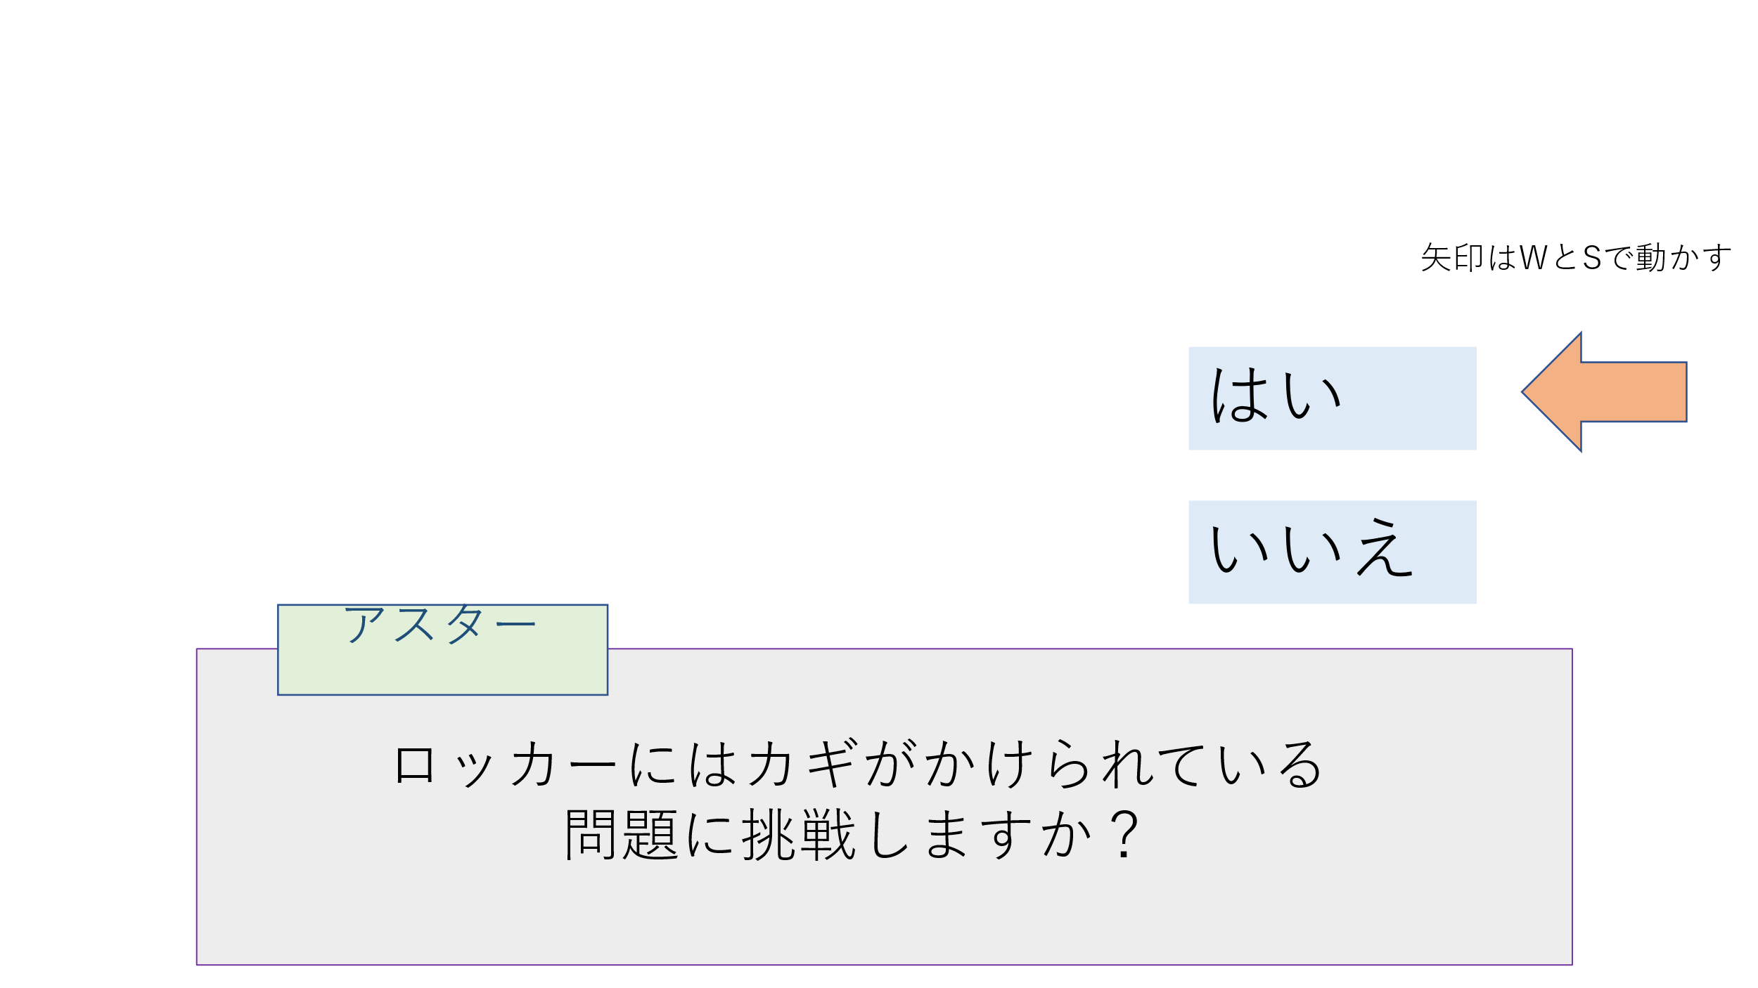
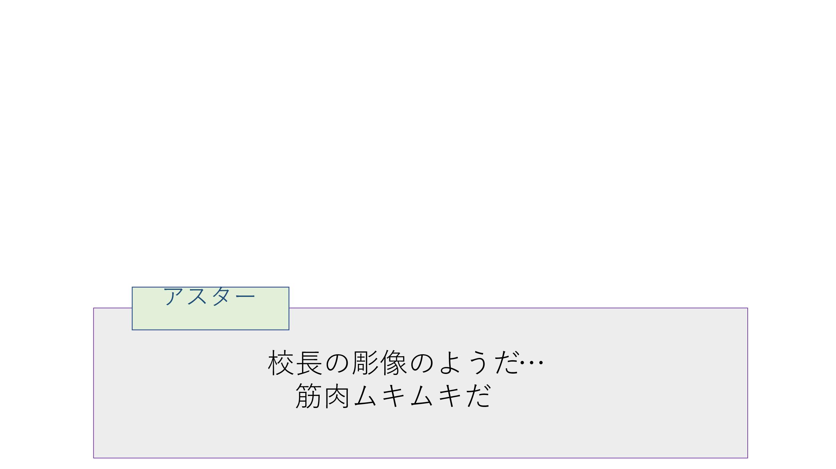

 |  |  | こんな感じでイメージしてます

 |  |  | 見回りの先生の仕様

 |  |  | 見回りの先生は各部屋に入ったときに６分の１の確率で出現します
 |  |  | 先生は１０秒間追跡して、カウントが０になったときに部屋移動をすると追跡が終了する
 |  |  | 先生は２人同時に出現しないようにします

フローチャート
更新日 | このシートはゲームフローをフローチャートで表したものです

 | フローチャート設定
シーン
条件式
画面切り替わり

2025-10-22 | フローチャート

職員室を出てから
スタート

校内を探しに行く

ドアから教室に入る

教室を表示する

！マークの場所

答案の隠し場所？
N

Y

問題に正解した？
N

Y

答案獲得
先生につかまる

ゲームオーバー

校内探索へ

答案を４つ集めた？
N

Y

職員室で屋上の
カギを取りに行く

特殊問題に正解した？
N

Y

カギ獲得

屋上から脱出
しよう

２Fへ

校長登場

逃げながら
屋上へ

 |  | 校長はプレイヤーよりもほんの少し遅くします
 |  | （捕まらない想定で作ってもらって大丈夫です
 |  |  | 制作に余裕があったら校長に捕まった場合も作りたいです）

屋上のカギを開ける

屋上から脱出

ゲームクリア

